ARMADURA N°1
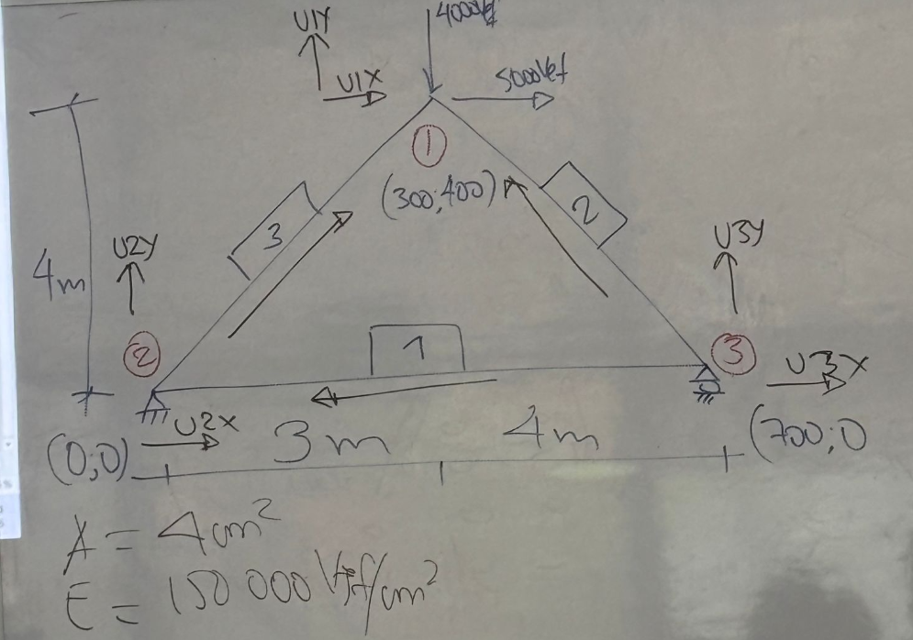

 | BARRA | Nudo Inicio |  | Nudo Final |  | Dx | Dy | L | Cosx | Cosy | A | E | AE/L
 |  | Xi | Yi | Xf | Yf
 | 1 | 700 | 0 | 0 | 0 | -700 | 0 | 700.00 | -1.0000 | 0.0000 | 4 | 150000 | 857.14285714 | Ida
 | 2 | 700 | 0 | 300 | 400 | -400 | 400 | 565.69 | -0.7071 | 0.7071 | 4 | 150000 | 1060.6601718 | vuelta
 | 3 | 0 | 0 | 300 | 400 | 300 | 400 | 500.00 | 0.6000 | 0.8000 | 4 | 150000 | 1200

 | BARRA | Grado de Libertar Inicio |  | Grado de Libertad Fin
 |  | X | Y | X | Y
 | 1 | 3 | 3 | 2 | 2
 | 2 | 3 | 3 | 1 | 1
 | 3 | 2 | 2 | 1 | 1

BARRA 1
 |  |  |  |  |  |  |  |  |  | U1X | U1Y | U2X | U2Y | U3X | U3Y
 |  | U3X | U3Y | U2X | U2Y |  |  |  |  |  |  |  |  |  |  | U1X
 |  | 857.14 | 0.00 | -857.14 | 0.00 | U3X |  |  |  |  |  |  |  |  |  | U1Y
K1= |  | 0.00 | 0.00 | 0.00 | 0.00 | U3Y |  |  |  |  |  | 857.14 | 0.00 | -857.14 | 0.00 | U2X
 |  | -857.14 | 0.00 | 857.14 | 0.00 | U2X |  |  |  |  |  | 0.00 | 0.00 | 0.00 | 0.00 | U2Y
 |  | 0.00 | 0.00 | 0.00 | 0.00 | U2Y |  |  |  |  |  | -857.14 | 0.00 | 857.14 | 0.00 | U3X
 |  |  |  |  |  |  |  |  |  |  |  | 0.00 | 0.00 | 0.00 | 0.00 | U3Y

BARRA 2
 |  |  |  |  |  |  |  |  |  | U1X | U1Y | U2X | U2Y | U3X | U3Y
 |  | U3X | U3Y | U1X | U1Y |  |  |  |  | 530.33 | -530.33 |  |  | -530.33 | 530.33 | U1X
 |  | 530.33 | -530.33 | -530.33 | 530.33 | U3X |  |  |  | -530.33 | 530.33 |  |  | 530.33 | -530.33 | U1Y
K2= |  | -530.33 | 530.33 | 530.33 | -530.33 | U3Y |  |  |  |  |  |  |  |  |  | U2X
 |  | -530.33 | 530.33 | 530.33 | -530.33 | U1X |  |  |  |  |  |  |  |  |  | U2Y
 |  | 530.33 | -530.33 | -530.33 | 530.33 | U1Y |  |  |  | -530.33 | 530.33 |  |  | 530.33 | -530.33 | U3X
 |  |  |  |  |  |  |  |  |  | 530.33 | -530.33 |  |  | -530.33 | 530.33 | U3Y

BARRA 3
 |  |  |  |  |  |  |  |  |  | U1X | U1Y | U2X | U2Y | U3X | U3Y
 |  | U2X | U2Y | U1X | U1Y |  |  |  |  | 432.00 | 576.00 | -432.00 | -576.00 |  |  | U1X
 |  | 432.00 | 576.00 | -432.00 | -576.00 | U2X |  |  |  | 576.00 | 768.00 | -576.00 | -768.00 |  |  | U1Y
K3= |  | 576.00 | 768.00 | -576.00 | -768.00 | U2Y |  |  |  | -432.00 | -576.00 | 432.00 | 576.00 |  |  | U2X
 |  | -432.00 | -576.00 | 432.00 | 576.00 | U1X |  |  |  | -576.00 | -768.00 | 576.00 | 768.00 |  |  | U2Y
 |  | -576.00 | -768.00 | 576.00 | 768.00 | U1Y |  |  |  |  |  |  |  |  |  | U3X
 |  |  |  |  |  |  |  |  |  |  |  |  |  |  |  | U3Y

MATRIZ DE ARMADURA

 |  |  |  | U1X | U1Y | U2X | U2Y | U3X | U3Y
 |  |  |  | 962.33 | 45.67 | -432.00 | -576.00 | -530.33 | 530.33 | U1X
 |  |  |  | 45.67 | 1298.33 | -576.00 | -768.00 | 530.33 | -530.33 | U1Y
 |  |  | K armadura= | -432.00 | -576.00 | 1289.14 | 576.00 | -857.14 | 0.00 | U2X
 |  |  |  | -576.00 | -768.00 | 576.00 | 768.00 | 0.00 | 0.00 | U2Y
 |  |  |  | -530.33 | 530.33 | -857.14 | 0.00 | 1387.47 | -530.33 | U3X
 |  |  |  | 530.33 | -530.33 | 0.00 | 0.00 | -530.33 | 530.33 | U3Y

MATRIZ DE CARGA

 |  | C1X |  | 5000
 |  | C1Y |  | -4000
 |  | C2X |  | C2X
 | P | C2Y | = | C2Y
 |  | C3X |  | 0
 |  | C3Y |  | C3Y

MATRIZ DE DESPLAZAMIENTO

 |  | D1X |  | D1X
 |  | D1Y |  | D1Y
 |  | D2X |  | 0
 | D= | D2Y | = | 0
 |  | D3X |  | D3X
 |  | D3Y |  | 0

ECUACIÓN MATRICIAL |  |  |  |  |  | Asi mismo se anulan las columnas

 |  | 5000 |  | 962.33 | 45.67 | -432.00 | -576.00 | -530.33 | 530.33 |  | D1X
 |  | -4000 |  | 45.67 | 1298.33 | -576.00 | -768.00 | 530.33 | -530.33 |  | D1Y
 |  | C2X |  | -432.00 | -576.00 | 1289.14 | 576.00 | -857.14 | 0.00 |  | 0.00 |  | Se anula las que en el desplazamiento sea 00
 |  | C2Y | = | -576.00 | -768.00 | 576.00 | 768.00 | 0.00 | 0.00 |  | 0.00
 |  | 0 |  | -530.33 | 530.33 | -857.14 | 0.00 | 1387.47 | -530.33 |  | D3X
 |  | C3Y |  | 530.33 | -530.33 | 0.00 | 0.00 | -530.33 | 530.33 |  | 0.00

Ecuación matricial reducida para el calculo de los desplazamientos

 |  | 5000 |  | 962.33 | 45.67 | -530.33 |  | D1X
 |  | -4000 | = | 45.67 | 1298.33 | 530.33 | * | D1Y
 |  | 0 |  | -530.33 | 530.33 | 1387.47 |  | D3X

 |  | D1X |  | 0.0014218344761 | -0.00032232823805 | 0.00066666666667 |  | 5000
 |  | D1Y | = | -0.00032232823805 | 0.00098579379759 | -0.0005 | * | -4000
 |  | D3X |  | 0.00066666666667 | -0.0005 | 0.0011666666667 |  | 0

 |  | D1X |  | 8.398
 |  | D1Y | = | -5.555
 |  | D3X |  | 5.333

Ecuación matricial reducida para el calculo de los desplazamientos

 |  | C2X |  | -432.00 | -576.00 | -857.14 |  | 8.398
 |  | C2Y | = | -576.00 | -768.00 | 0.00 | * | -5.555
 |  | C3Y |  | 530.33 | -530.33 | -530.33 |  | 5.333

 |  | C2X |  | -5000.00
 |  | C2Y | = | -571.43
 |  | C3Y |  | 4571.43

ARMADURA N°2
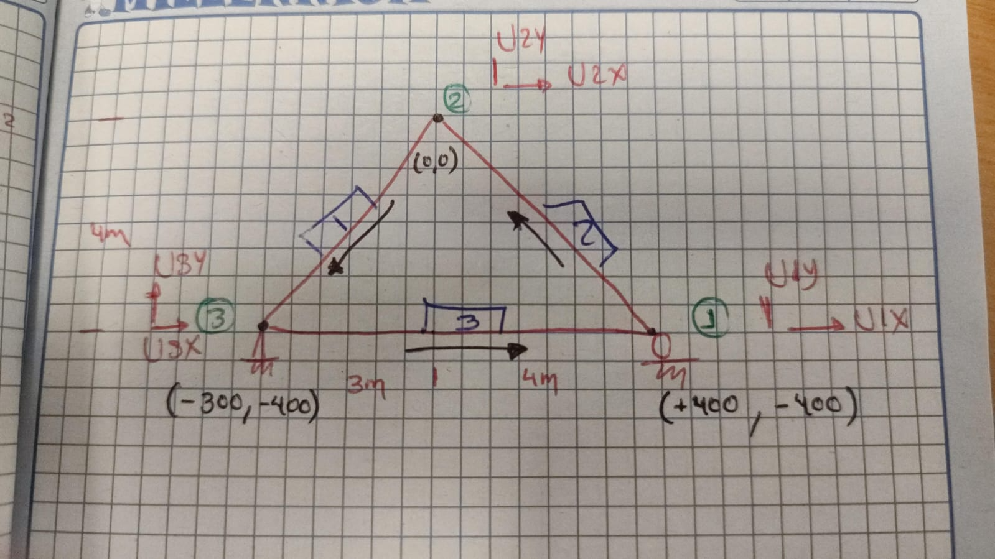
 | BARRA | Nudo Inicio |  | Nudo Final |  | Dx | Dy | L | Cosx | Cosy | A | E | AE/L
 |  | Xi | Yi | Xf | Yf
 | 1 | 0 | 0 | -300 | -400 | -300 | -400 | 500.00 | -0.6000 | -0.8000 | 4 | 150000 | 1200 | Ida
 | 2 | 400 | -400 | 0 | 0 | -400 | 400 | 565.69 | -0.7071 | 0.7071 | 4 | 150000 | 1060.6601718 | vuelta
 | 3 | -300 | -400 | 400 | -400 | 700 | 0 | 700.00 | 1.0000 | 0.0000 | 4 | 150000 | 857.14285714

 | BARRA | Grado de Libertar Inicio |  | Grado de Libertad Fin
 |  | X | Y | X | Y
 | 1 | 2 | 2 | 3 | 3
 | 2 | 1 | 1 | 2 | 2
 | 3 | 3 | 3 | 1 | 1

BARRA 1
 |  |  |  |  |  |  |  |  |  | U1X | U1Y | U2X | U2Y | U3X | U3Y
 |  | U2X | U2Y | U3X | U3Y |  |  |  |  |  |  |  |  |  |  | U1X
 |  | 432.00 | 576.00 | -432.00 | -576.00 | U2X |  |  |  |  |  |  |  |  |  | U1Y
K1= |  | 576.00 | 768.00 | -576.00 | -768.00 | U2Y |  |  |  |  |  | 432.00 | 576.00 | -432.00 | -576.00 | U2X
 |  | -432.00 | -576.00 | 432.00 | 576.00 | U3X |  |  |  |  |  | 576.00 | 768.00 | -576.00 | -768.00 | U2Y
 |  | -576.00 | -768.00 | 576.00 | 768.00 | U3Y |  |  |  |  |  | -432.00 | -576.00 | 432.00 | 576.00 | U3X
 |  |  |  |  |  |  |  |  |  |  |  | -576.00 | -768.00 | 576.00 | 768.00 | U3Y

BARRA 2
 |  |  |  |  |  |  |  |  |  | U1X | U1Y | U2X | U2Y | U3X | U3Y
 |  | U1X | U1Y | U2X | U2Y |  |  |  |  | 530.33 | -530.33 | -530.33 | 530.33 |  |  | U1X
 |  | 530.33 | -530.33 | -530.33 | 530.33 | U1X |  |  |  | -530.33 | 530.33 | 530.33 | -530.33 |  |  | U1Y
K2= |  | -530.33 | 530.33 | 530.33 | -530.33 | U1Y |  |  |  | -530.33 | 530.33 | 530.33 | -530.33 |  |  | U2X
 |  | -530.33 | 530.33 | 530.33 | -530.33 | U2X |  |  |  | 530.33 | -530.33 | -530.33 | 530.33 |  |  | U2Y
 |  | 530.33 | -530.33 | -530.33 | 530.33 | U2Y |  |  |  |  |  |  |  |  |  | U3X
 |  |  |  |  |  |  |  |  |  |  |  |  |  |  |  | U3Y

BARRA 3
 |  |  |  |  |  |  |  |  |  | U1X | U1Y | U2X | U2Y | U3X | U3Y
 |  | U3X | U3Y | U1X | U1Y |  |  |  |  | 857.14 | 0.00 |  |  | -857.14 | 0.00 | U1X
 |  | 857.14 | 0.00 | -857.14 | 0.00 | U3X |  |  |  | 0.00 | 0.00 |  |  | 0.00 | 0.00 | U1Y
K3= |  | 0.00 | 0.00 | 0.00 | 0.00 | U3Y |  |  |  |  |  |  |  |  |  | U2X
 |  | -857.14 | 0.00 | 857.14 | 0.00 | U1X |  |  |  |  |  |  |  |  |  | U2Y
 |  | 0.00 | 0.00 | 0.00 | 0.00 | U1Y |  |  |  | -857.14 | 0.00 |  |  | 857.14 | 0.00 | U3X
 |  |  |  |  |  |  |  |  |  | 0.00 | 0.00 |  |  | 0.00 | 0.00 | U3Y

 |  |  |  | U1X | U1Y | U2X | U2Y | U3X | U3Y
 |  |  |  | 1387.47 | -530.33 | -530.33 | 530.33 | -857.14 | 0.00 | U1X
 |  |  |  | -530.33 | 530.33 | 530.33 | -530.33 | 0.00 | 0.00 | U1Y
 |  |  | K armadura= | -530.33 | 530.33 | 962.33 | 45.67 | -432.00 | -576.00 | U2X
 |  |  |  | 530.33 | -530.33 | 45.67 | 1298.33 | -576.00 | -768.00 | U2Y
 |  |  |  | -857.14 | 0.00 | -432.00 | -576.00 | 1289.14 | 576.00 | U3X
 |  |  |  | 0.00 | 0.00 | -576.00 | -768.00 | 576.00 | 768.00 | U3Y

MATRIZ DE CARGA

 |  | C1X |  | 0
 |  | C1Y |  | C1Y
 |  | C2X |  | 5000
 |  | C2Y | = | -4000
 |  | C3X |  | C3X
 |  | C3Y |  | C3Y

MATRIZ DE DESPLAZAMIENTO

 |  | D1X |  | D1X
 |  | D1Y |  | 0
 |  | D2X |  | D2X
 | D= | D2Y | = | D2Y
 |  | D3X |  | 0
 |  | D3Y |  | 0

ECUACIÓN MATRICIAL

 |  | 0 |  | 1387.47 | -530.33 | -530.33 | 530.33 | -857.14 | 0.00 |  | D1X
 |  | C1Y |  | -530.33 | 530.33 | 530.33 | -530.33 | 0.00 | 0.00 |  | 0.00
 |  | 5000 |  | -530.33 | 530.33 | 962.33 | 45.67 | -432.00 | -576.00 | * | D2X
 |  | -4000 | = | 530.33 | -530.33 | 45.67 | 1298.33 | -576.00 | -768.00 |  | D2Y
 |  | C3X |  | -857.14 | 0.00 | -432.00 | -576.00 | 1289.14 | 576.00 |  | 0.00
 |  | C3Y |  | 0.00 | 0.00 | -576.00 | -768.00 | 576.00 | 768.00 |  | 0.00

Ecuación matricial reducida para el calculo de los desplazamientos

 |  | 0 |  | 1387.47 | -530.33 | 530.33 |  | D1X
 |  | 5000 | = | -530.33 | 962.33 | 45.67 | * | D2X
 |  | -4000 |  | 530.33 | 45.67 | 1298.33 |  | D2Y

 |  | D1X |  | 0.0011666666667 | 0.00066666666667 | -0.0005 |  | 0
 |  | D2X | = | 0.00066666666667 | 0.0014218344761 | -0.00032232823805 | * | 5000
 |  | D2Y |  | -0.0005 | -0.00032232823805 | 0.00098579379759 |  | -4000

 |  | D1X |  | 5.33
 |  | D2X | = | 8.40
 |  | D2Y |  | -5.55

Ecuación matricial reducida para el calculo de los desplazamientos

 |  | C1Y |  | -530.33 | 530.33 | -530.33 |  | 5.3333333333
 |  | C3X | = | -857.14 | -432.00 | -576.00 | * | 8.3984853329
 |  | C3Y |  | 0.00 | -576.00 | -768.00 |  | -5.5548163806

 |  | C1Y |  | 4571.4285714
 |  | C3X | = | -5000
 |  | C3Y |  | -571.42857143

